画面
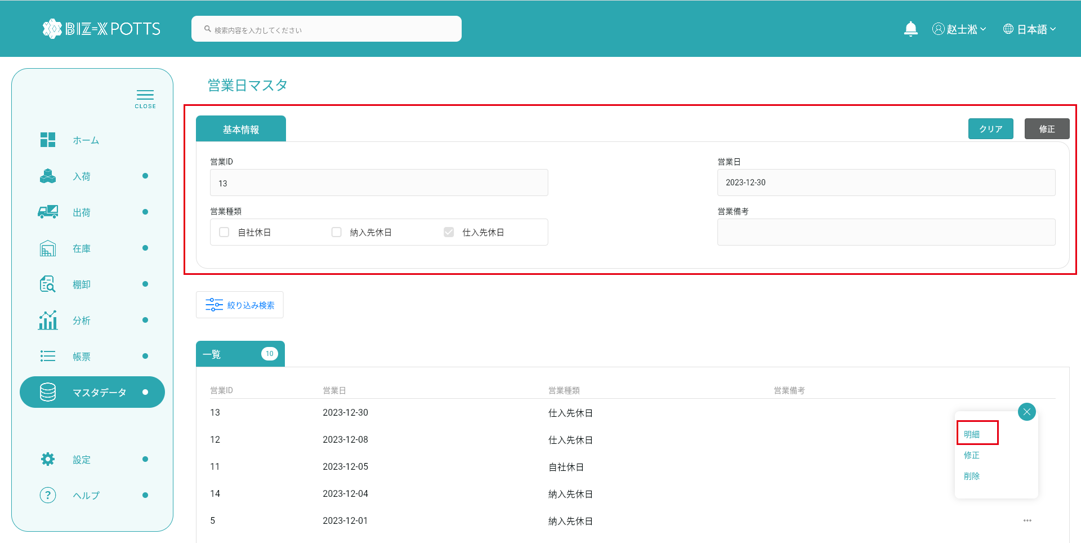
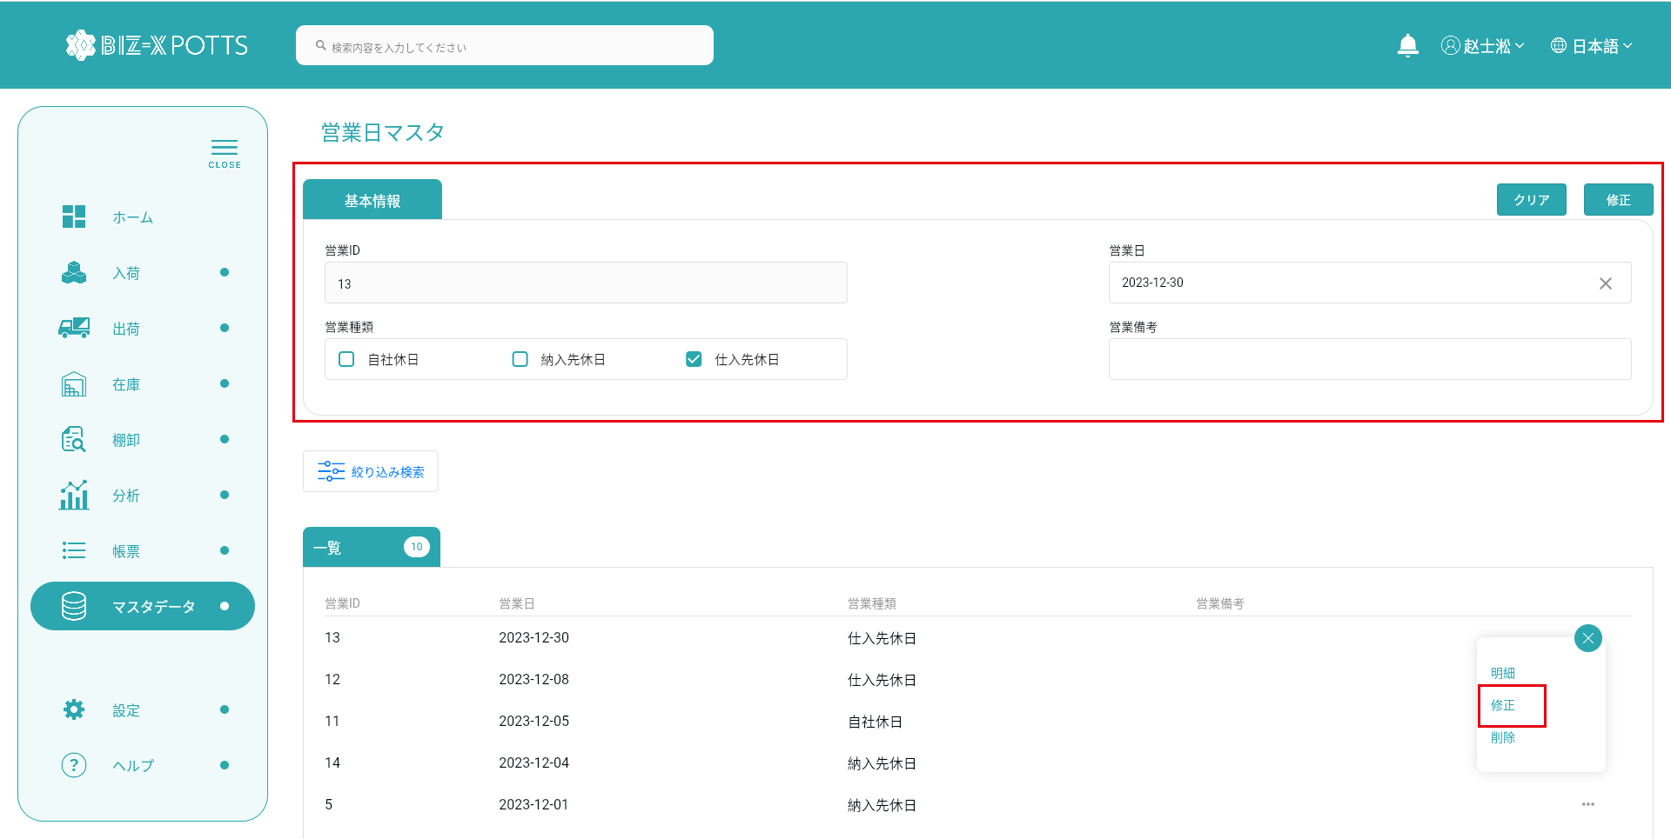
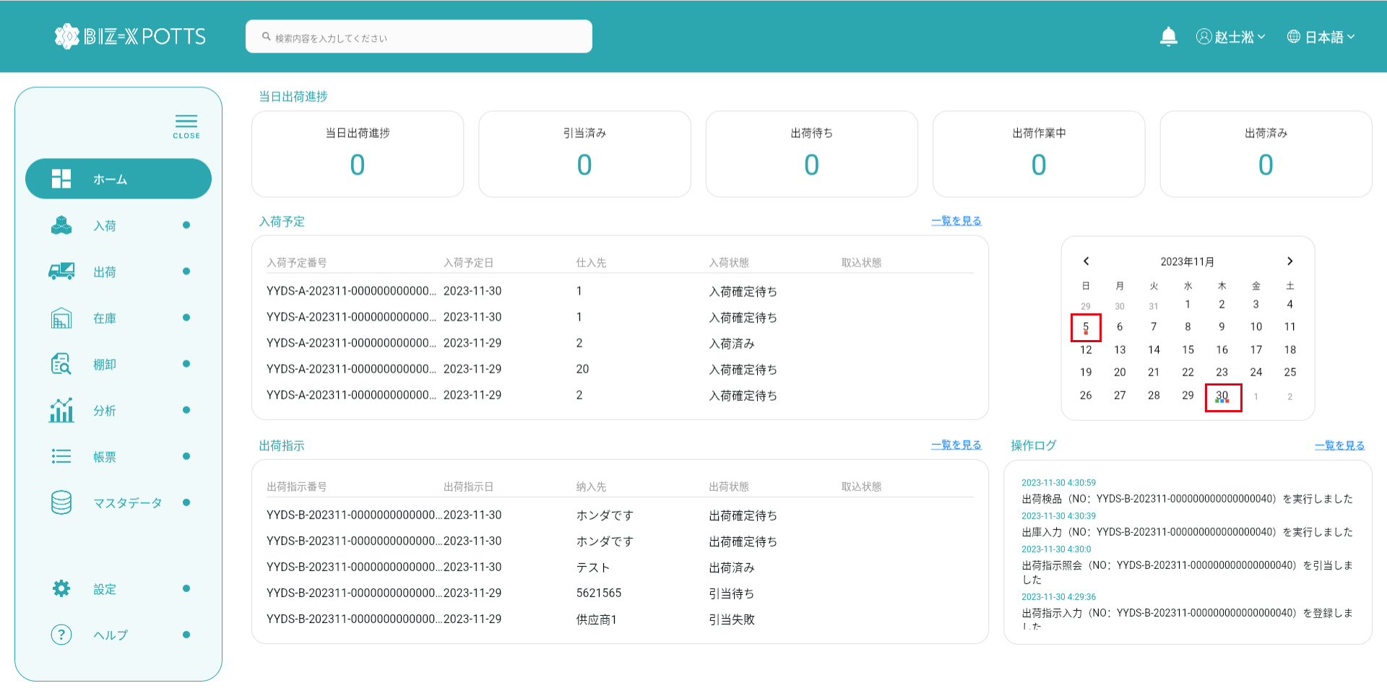
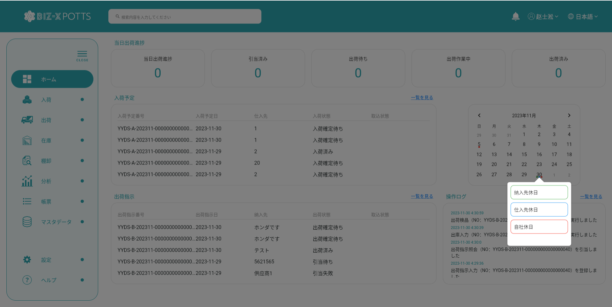
機能設計書 |  | システム名 | プロジェクト名 | 登録日付 |  |  | 更新日付
 |  | Biz-X POTTS
画面レイアウト |  | サブシステム名 | 機能名名 | 登録担当者 |  |  | 更新担当者
 |  | マスタ | 営業日マスタ管理

 | 画面レイアウト

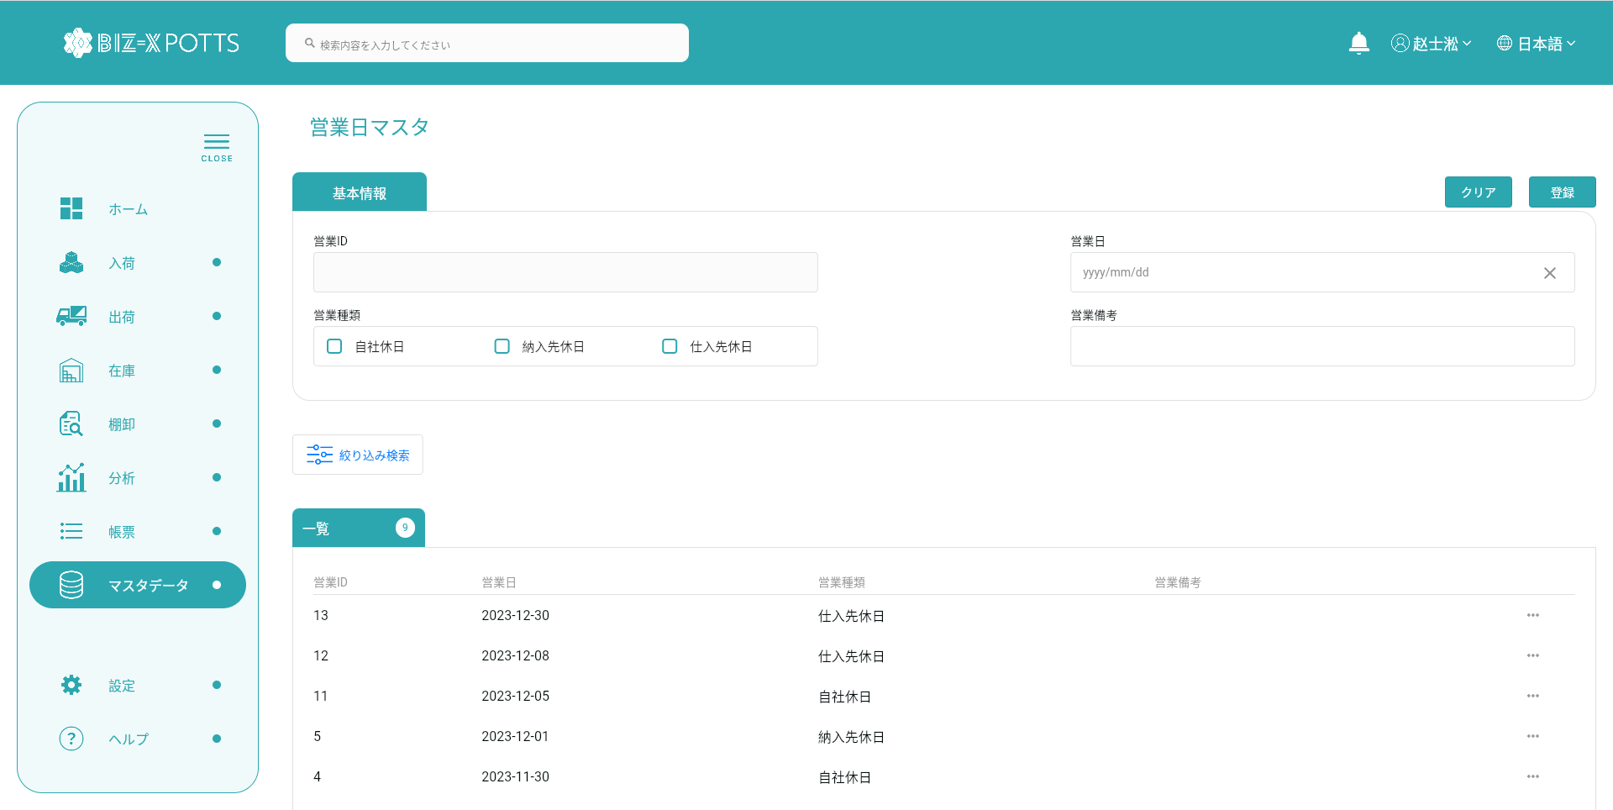
 |  |  |  |  | クリア：データを消去し、ページ状態に戻す
 |  |  |  |  | 明細：グレーボタン：登录
 |  |  |  |  | 修正：正常ボタン：修正
 |  |  |  |  | 初期化：通常ボタン：登録

 |  |  |  |  |  | 項目を参照
 |  |  |  |  |  | 【画面項目定義】

 |  |  |  |  |  | 項目を参照
 |  |  |  |  |  | 【画面項目定義】

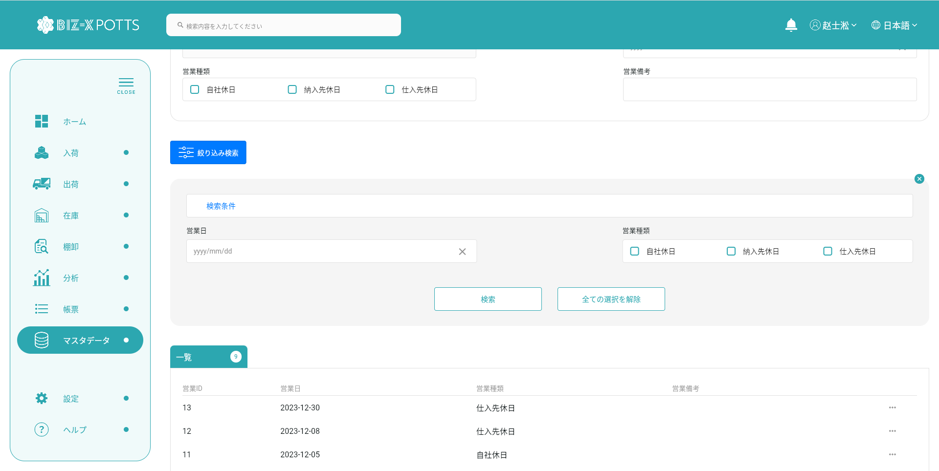

 |  |  |  |  |  | 項目を参照
 |  |  |  |  |  | 【画面項目定義】

画面（SP）
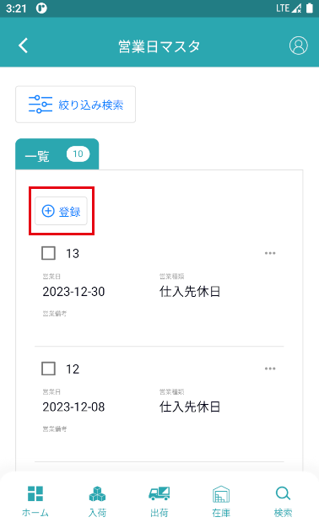
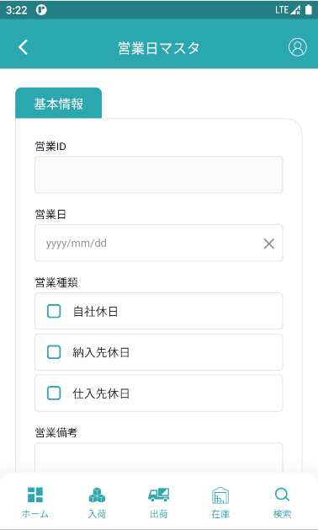
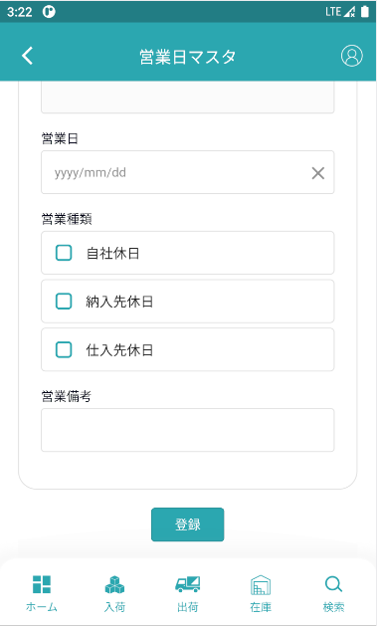
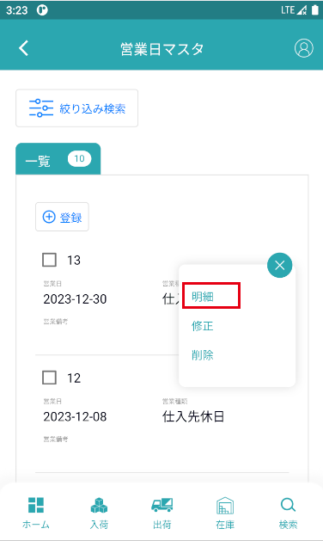
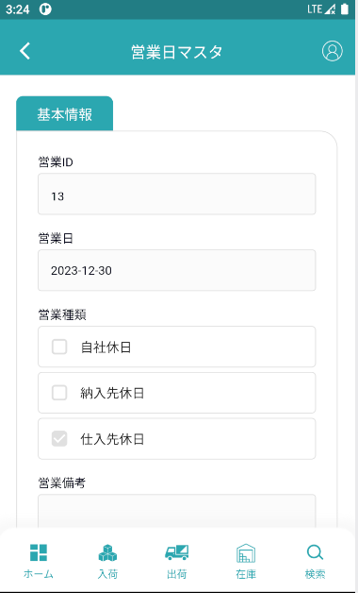
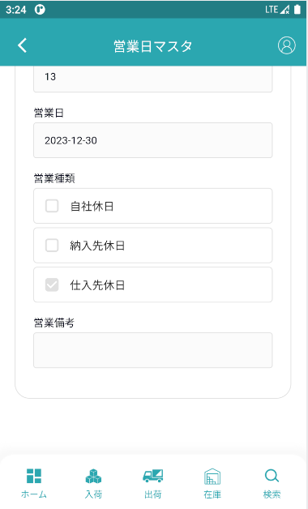
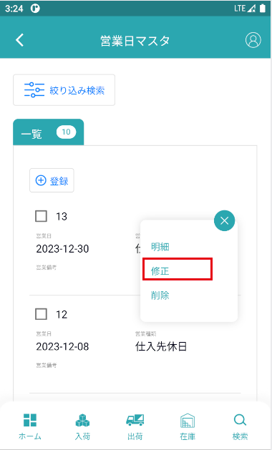
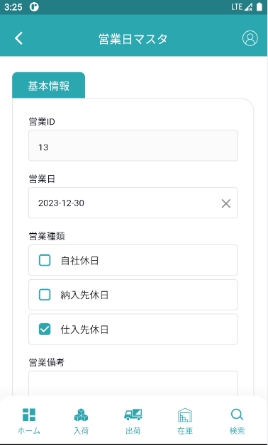
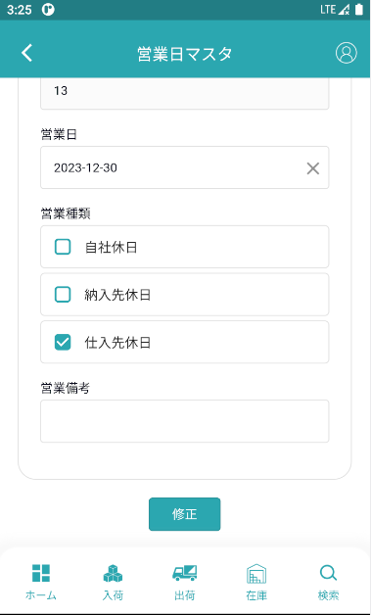
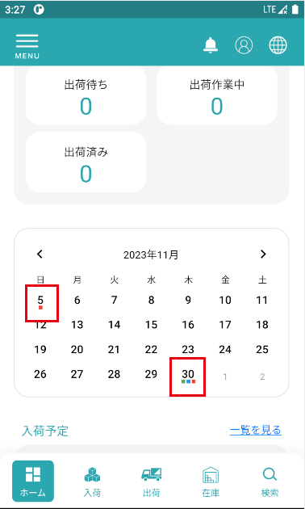
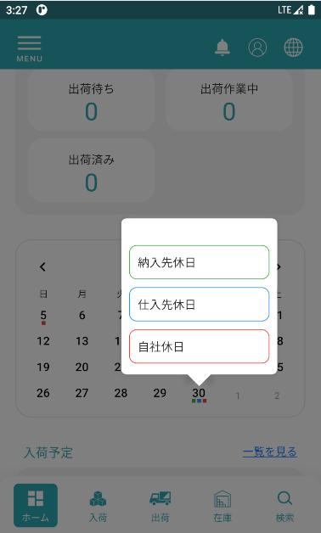
機能設計書 |  | システム名 |  | プロジェクト名 | 登録日付 |  |  | 更新日付
 |  | Biz-X POTTS
画面レイアウト |  | サブシステム名 |  | 機能名名 | 登録担当者 |  |  | 更新担当者
 |  | マスタ |  | 営業日マスタ管理

 | 画面レイアウト

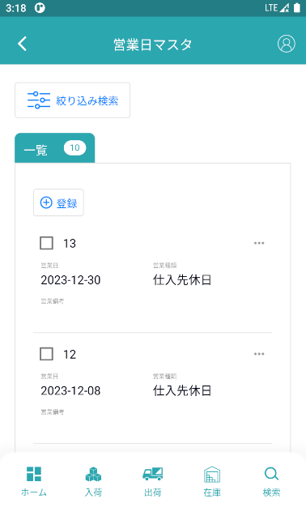

 |  |  | 項目を参照
 |  |  | 【画面項目定義】 |  |  |  | 項目を参照
 |  |  |  |  |  |  | 【画面項目定義】

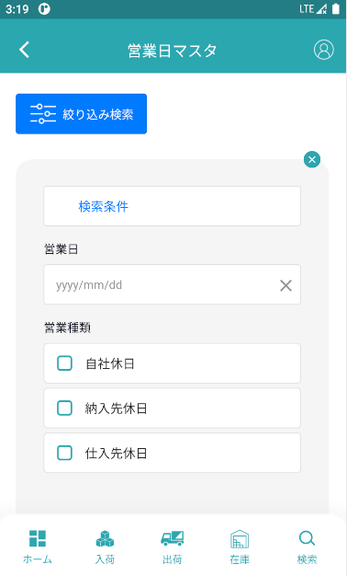
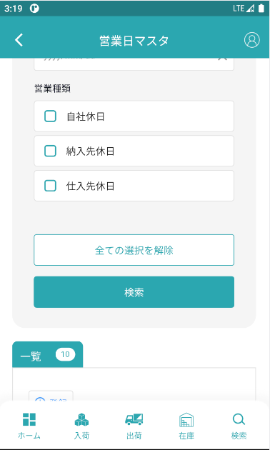

 |  |  |  |  |  | 項目を参照
 |  |  |  |  |  | 【画面項目定義】

